关系图
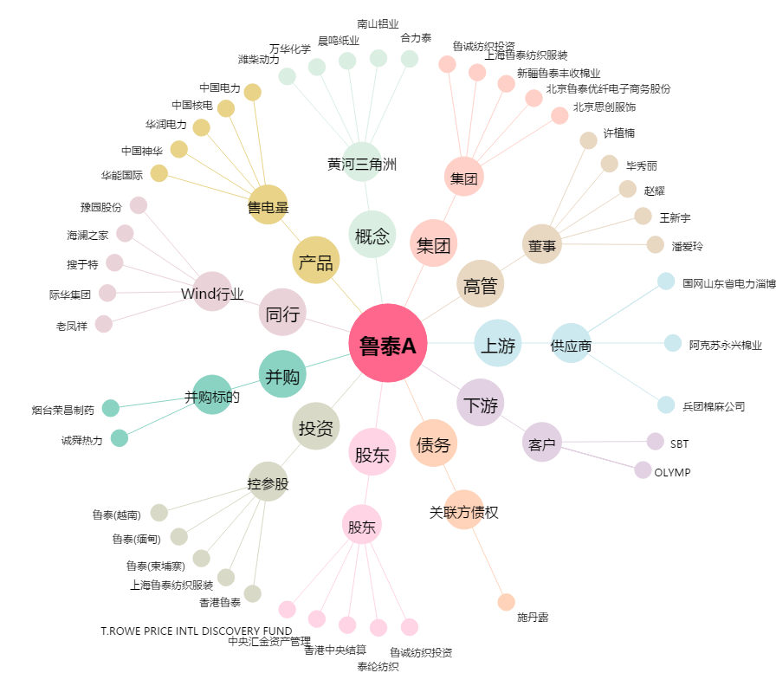
鲁泰A[000726.SZ] - 关系概览图

